상품제안서
플래쉬 LED 호신용경보기 | 상품코드: F20231

 |  |  |  |  |  |  | 02-412-0044 | www.easy1.co.kr
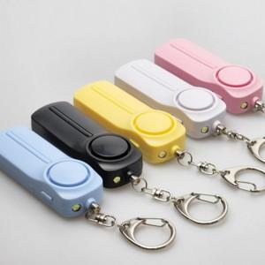

【상세/제작정보】 | <p>​</p><p>&nbsp;</p>

【인쇄/포장옵션】 | 레이저 / 포장불가능

【공급단가】 | 수량 | 100~ | 300~ | 500~ | 1,000~ | 3,000~
*VAT별도 | 단가 | 9,620원 | 9,470원 | 9,250원 | 8,880원 | 8,510원

【상품 URL】 | https://easy1.co.kr:443/src/goods_detail.php?gdno=20231

